Лист1
Требование | Замечание к требованию
Преподаватель может добавить личное событие двумя способами: кликнуть в слот, нажать на плюс. | Какой плюс подразумевается? Клавиша на клавиатуре, какая-либо иконка на странице или кнопка браузерного окна в Safari?
Описание — необязательно для заполнения, нет ограничения на символы. На данном этапе нельзя вставлять картинки. Доступны маркдауны и ссылки. | В чем смысл указания данного требования? Оно будет иметь актуальность только в будущих версиях продукта.
Цвет события — по умолчанию серый. | Какие еще цвета доступны пользователю? Каким образом данный цвет выбирается пользователем?
При редактировании можно изменить: название, цвет, описание, время. | Можно ли изменить дату события?
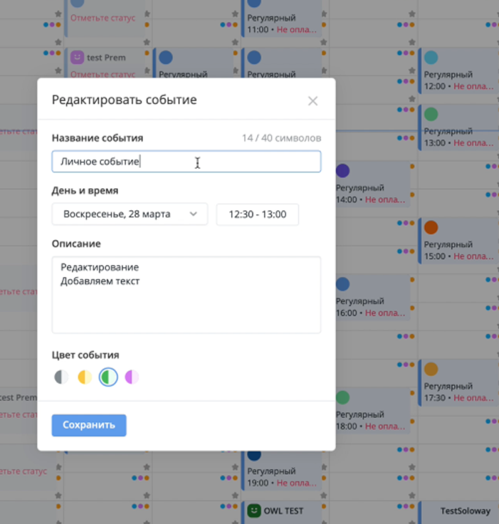 | Как подтверждается редактирование события? Что произойдет при нажатии “X“ в правом верхнем углу окна редактирования – изменения отменятся или применятся?
Название — обязательный параметр, но не более чем 40 символов. | Какие вводимые данные будут считаться валидными? Возможен ли ввод спецсимволов, пробелов и т.д.?

